Sheet1
模块 | 图片 | 文字 | 负责人 | 完成程度
文字模块 | 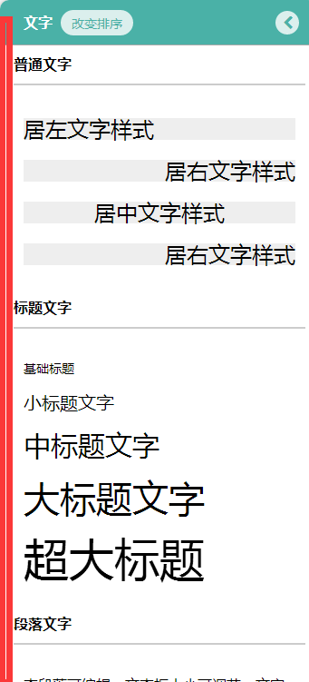 |  1、文字左对齐 2、文字间距统一
 | 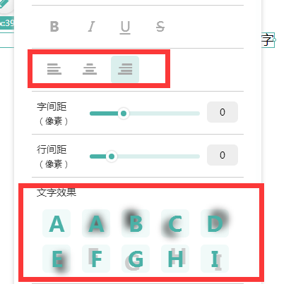 | 最下面多了一条线
拾色器 | 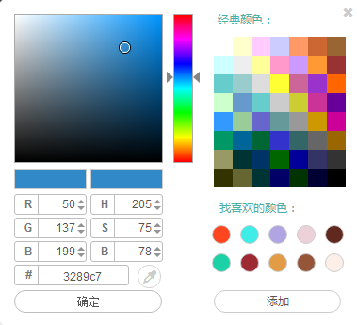 | 鼠标划过这样 点击确定拾色器弹窗关闭 |  | 已修改
轮播 | 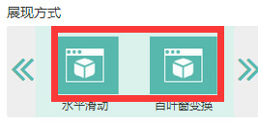 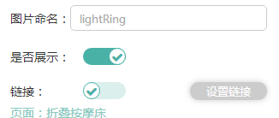 | 1、换成文字相应的图片 2、把文字后面冒号去掉
新闻 | 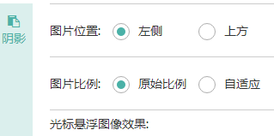 | 1、把文字后面冒号去掉
 | 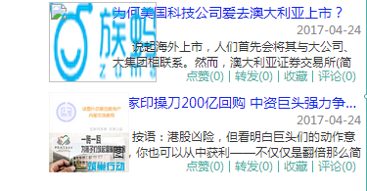 | 把图片的位置调整好

